功能说明-Tooling 自动叫修
详细功能设计 |  |  | 设计说明书 | 创建日期 | 2022-06-28 | 创建者 | 李可可
项目 |  | EMS |  | 修改日期 | 2022-06-28 | 修改者 | 李可可
模块 |  | 叫修功能、邮件提醒 |  | Ver. | 1.0
功能 |  | 叫修功能 | 0
功能说明

[目录]
 | 1 画面概况
 | 2 画面项目概述
 | 3 画面处理概述
 | 3.1 处理流程
 | 3.2 处理说明

[画面概况]

 | 7/4 需求变更：邮件触发时机：
 | 1.生产过程中达到预警值发送邮件提醒、达到卡控值发起叫修（机台不停机，tooling不下机）
 | 2.结批时达到预警值发送邮件提醒、达到卡控值发起叫修
 | 3.未达到预警值和卡控值时更换pin针、要有可重置使用次数的按钮--（Tooling下机页面新增使用寿命和有效期 重置页面）

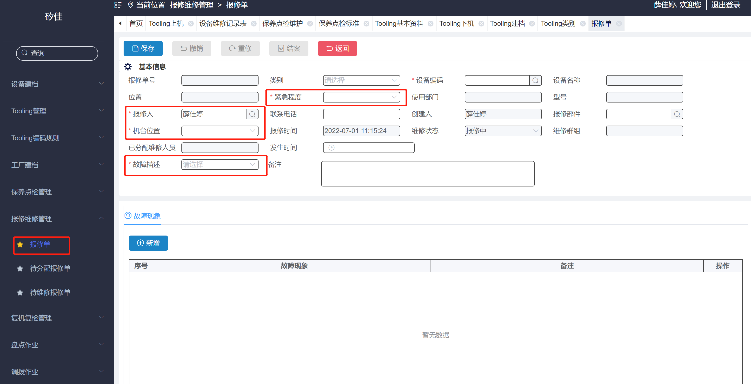

 |  |  |  |  |  |  |  |  | [画面处理概述] --会议确认

 |  |  |  |  |  |  |  |  | 达到卡控值：自动生成报修单，带入值不可修改
 |  |  |  |  |  |  |  | 1 | 故障描述：给出初始值 若使用寿命到期选：寿命到期/有效期到期（有效期到了显示）
 |  |  |  |  |  |  |  |  | 手动报修也可选
 |  |  |  |  |  |  |  | 2 | 机台位置：给出初始值(机台建档中维护的：所属车间)--张翔（7/5）
 |  |  |  |  |  |  |  |  | 报修页面：机台位置 不显示，关联显示：设备建档中所属车间展示：所属车间
 |  |  |  |  |  |  |  |  | 维修报表：取机台位置也要修改，
 |  |  |  |  |  |  |  |  | 若有效期卡控到期自动产生报修单，无机台位置 即为空
 |  |  |  |  |  |  |  | 3 | 报修人：给出初始值（EMS 系统）-用户中心维护，不可删除
 |  |  |  |  |  |  |  | 4 | 紧急程度：紧急 --周田
 |  |  |  |  |  |  |  | 5 | 当类别是Tooling时，不走审核流程 --周田
 |  |  |  |  |  |  |  |  | 以上确认

 |  |  |  |  |  |  |  |  | [画面2项目概述]--周田
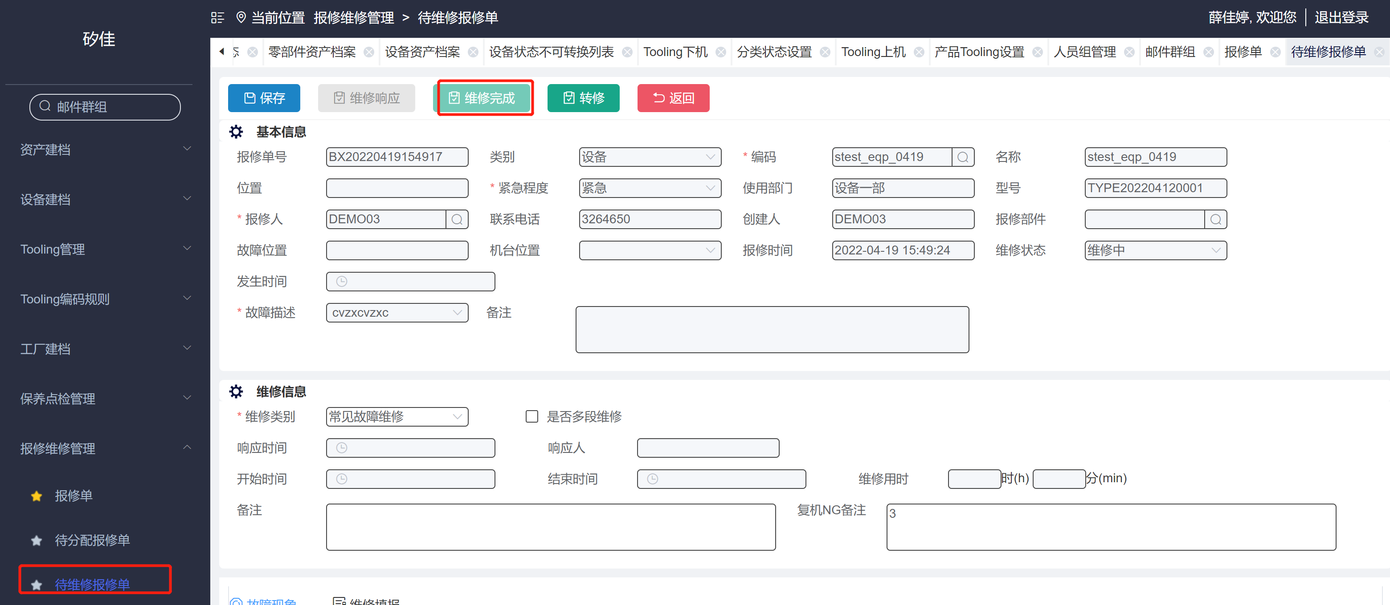
 |  |  |  |  |  |  |  | 1 | Tooling 维修完成 跳出弹窗：重置使用时间/次数（详情如左图）
 |  |  |  |  |  |  |  |  | 当tooling 建档中设定是次数，使用寿命高亮（有效期页面只可看不可操作）
 |  |  |  |  |  |  |  |  | 设定的是有效期，有效期按钮高亮（使用寿命只可看不可操作）
 |  |  |  |  |  |  |  | 2 | 使用寿命：若勾选延期，可输入次数，卡控值根据增加次数叠加（单位根据有效期的单位带出）
 |  |  |  |  |  |  |  | 3 | 确定：1. 若勾选延期 确定 保存当前数据
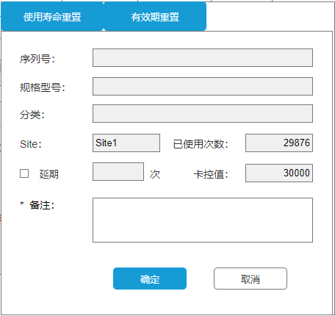
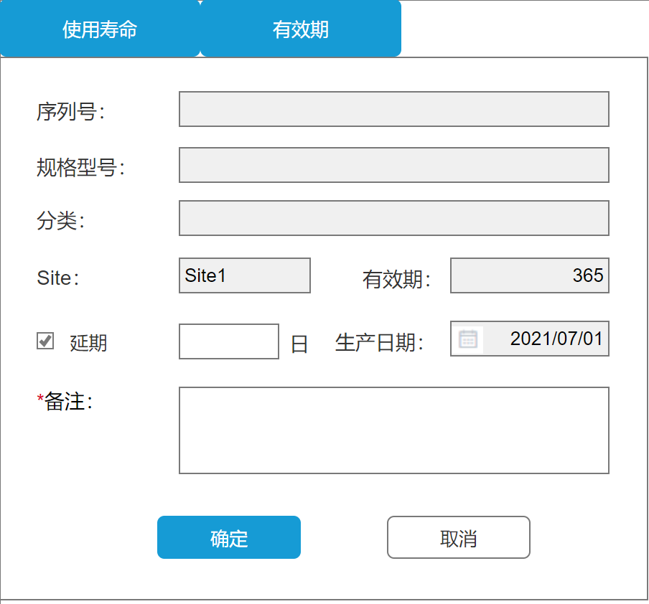
 |  |  |  |  |  |  |  |  | 2. 若未勾选延期 确定 时重置已使用次数为 0
 |  |  |  |  |  |  |  |  | 重置或延期 后卡控值 回填到tooling 建档，确定后：此单据状态变成已结案
 |  |  |  |  |  |  |  | 4 | 取消：回到维修界面，维修完成高亮
 |  |  |  |  |  |  |  | 5 | 有效期：默认延期，可输入延期天数，有效期天数增加延期天数叠加，（单位根据有效期的单位带出）若取消延期，生产日期可修改
 |  |  |  |  |  |  |  | 6 | 确定：1. 保存当前数据
 |  |  |  |  |  |  |  |  | 重置或延期 后生产日期 回填到tooling 建档，确定后：此单据状态变成已结案
 |  |  |  |  |  |  |  | 7 | 取消：回到维修界面，维修完成按钮高亮
 |  |  |  |  |  |  |  | 8 | 备注：卡必填
 |  |  |  |  |  |  |  | 9 | 记录重置的相关信息（重置的机台，Tooling编号， 重置前已使用次数， 重置人， 重置时间、重置原因）--周田，后续做报表

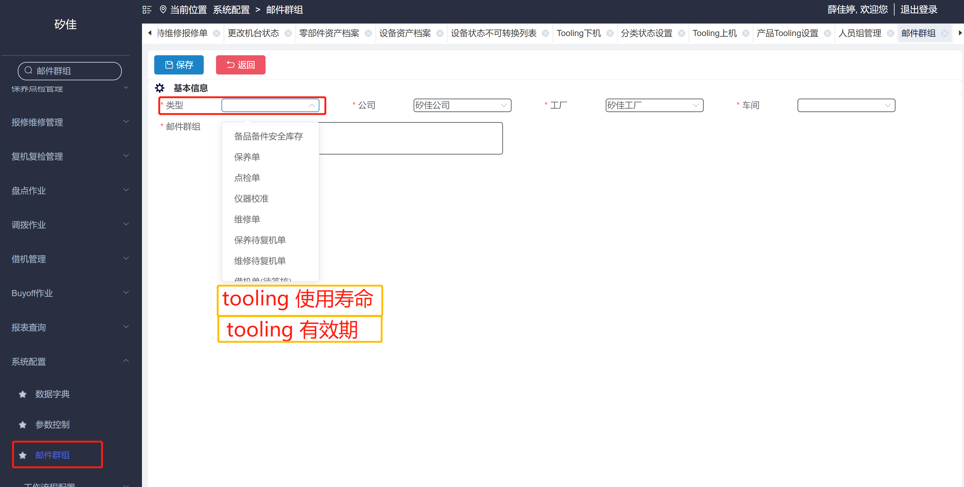

 |  |  |  |  |  |  |  |  | [画面3项目概述] --周田
 |  |  |  |  |  |  |  |  | 达到预警值 发送邮件

 |  |  |  |  |  |  |  | 1 | 邮件群组中新增类别：Tooling使用寿命 & tooling 有效期--设定相对应人员
 |  |  |  |  |  |  |  | 2 | 使用寿命预警卡控（次数）预警 ：同一个Tooling 预警只发一次（重置后达到预警再次触发）

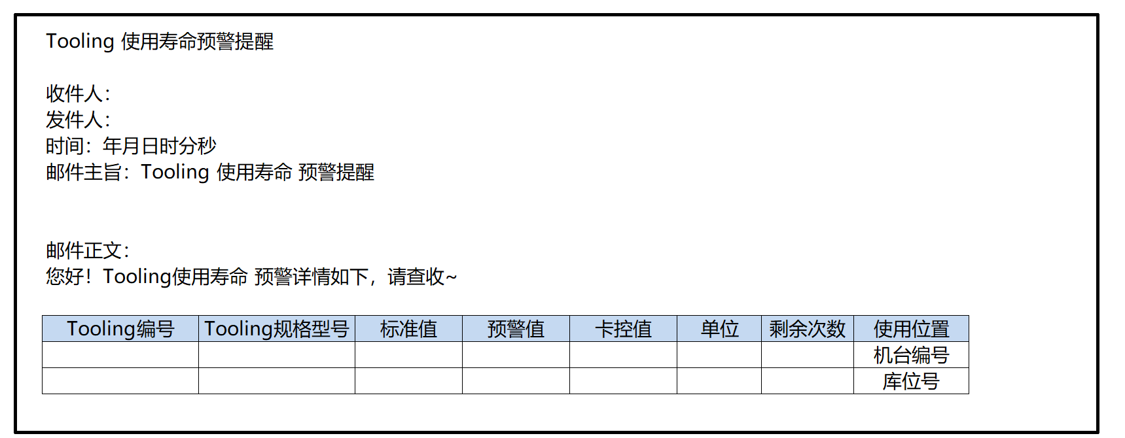
 |  |  |  |  |  |  |  |  | [画面3项目概述]--周田
 |  |  |  |  |  |  |  |  | 邮件格式:
 |  |  |  |  |  |  |  |  | 收件人：取值邮件群组设定人员
 |  |  |  |  |  |  |  |  | 发件人：
 |  |  |  |  |  |  |  |  | 时间：年月日
 |  |  |  |  |  |  |  |  | 邮件主旨：Tooling 使用寿命预警提醒

 |  |  |  |  |  |  |  |  | 邮件正文：
 |  |  |  |  |  |  |  |  | 您好
 |  |  |  |  |  |  |  |  | Tooling 使用寿命预警详情如下、请查收，谢谢

 |  |  |  |  |  |  |  |  | tooling编号、tooling 规格型号、标准值、卡控值、单位、取值：tooling 建档
 |  |  |  |  |  |  |  |  | 剩余次数：预警-目前使用次数
 |  |  |  |  |  |  |  |  | 使用位置：tooling 明细中使用位置
 |  |  |  |  |  |  |  |  | 在机台：显示机台编号
 |  |  |  |  |  |  |  |  | 在库：显示库位

 |  |  |  |  |  |  |  |  | [画面4项目概述]--周田
 |  |  |  |  |  |  |  |  | 页面说明：

 |  |  |  |  |  |  |  |  | 1. Tooling下机页面的列表中增加操作列：
 |  |  |  |  |  |  |  |  | 当tooling 建档中设定是次数，使用寿命高亮（有效期页面只可看不可操作）
 |  |  |  |  |  |  |  |  | 设定的是有效期，有效期按钮高亮（使用寿命只可看不可操作）
 |  |  |  |  |  |  |  |  | 2. 点击按钮时， 弹出对应弹窗，
 |  |  |  |  |  |  |  |  | 逻辑如 [画面2项目概述] 3、5、6、8、9 条

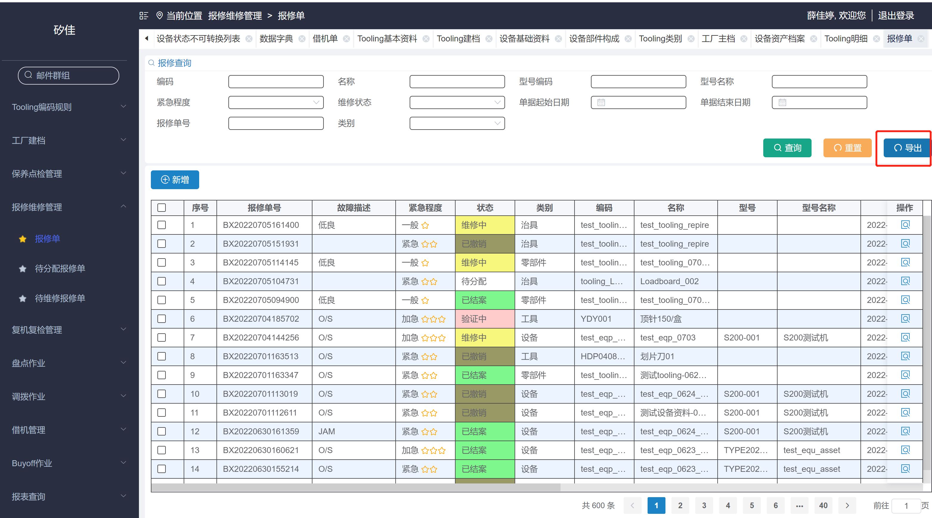

 |  |  |  |  |  |  |  |  | 其他需求：
 |  |  |  |  |  |  |  |  | 报修单：导出 使用 EXCEL 为空，请修改正确

Tooling有效期卡控
详细功能设计 |  |  | 设计说明书 | 创建日期 | 2022-06-28 | 创建者 | 李可可
项目 |  | EMS |  | 修改日期 | 2022-06-28 | 修改者 | 李可可 | [画面处理概述]
模块 |  | 叫修功能、邮件提醒 |  | Ver. | 1.0
功能 |  | 叫修功能 | 0
功能说明

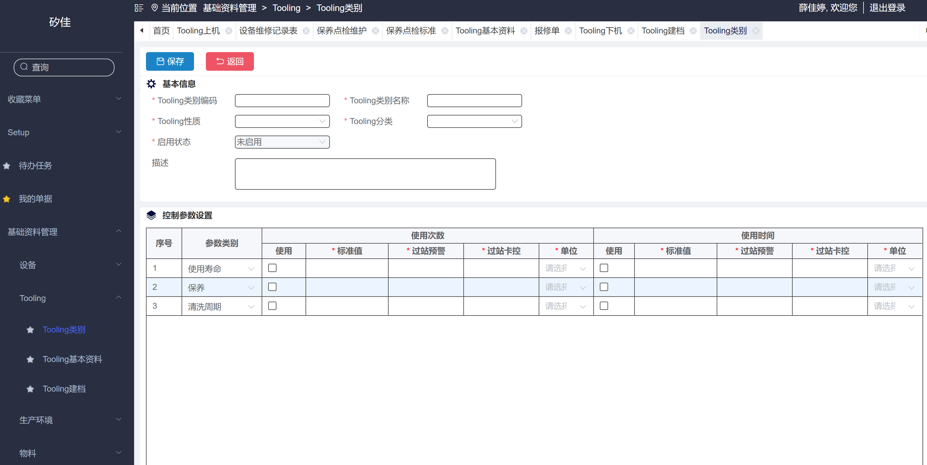
[目录] |  |  |  |  |  |  |  | [画面1项目概述]
 | 1 画面概况
 | 2 画面项目概述 |  |  |  |  |  |  |  | 页面说明：

 |  |  |  |  |  |  |  | 1 | tooling 类别
 |  |  |  |  |  |  |  |  | 控制参数设置 增加：有效期（现场数据要处理）
 |  |  |  |  |  |  |  |  | 使用次数改成 次数，单位增加次数
 |  |  |  |  |  |  |  |  | 使用时间改成 时间，单位增加年/月（最小单位为日，时分和秒不可选）有效期时，单位不能选时分秒

 |  |  |  |  |  |  |  | 2 | tooling 建档
 |  |  |  |  |  |  |  |  | 控制参数设置 增加：有效期（现场数据要处理）
 |  |  |  |  |  |  |  |  | 使用次数改成 次数，单位增加次数，枚举添加项目
4 有效期
 |  |  |  |  |  |  |  |  | 使用时间改成 时间，单位增加年/月（最小单位为日，时分和秒不可选）有效期时，单位不能选时分秒--枚举添加项目
 |  |  |  |  |  |  |  |  | 主表增加：生产日期，可修改（若有效期参数类别时间-使用勾选 生产日期不可为空）

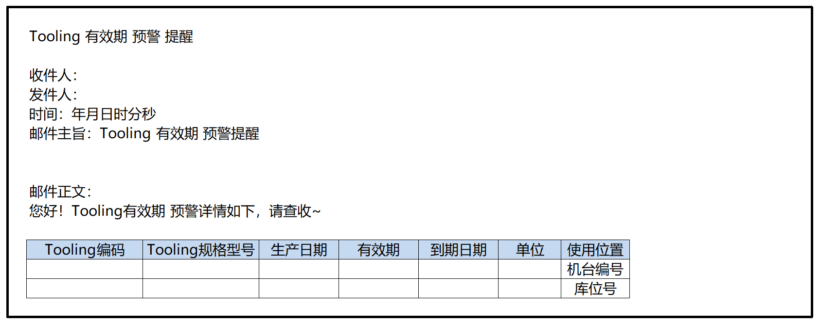

 |  |  |  |  |  |  |  | 3 | 邮件提醒
 |  |  |  |  |  |  |  |  | 新增定时任务：有效期的时间卡控，预警定期一天一次（早8：00）邮件（邮件以清单方式发送）
 |  |  |  |  |  |  |  |  | 同一个tooling 预警只发一次（重置后达到预警再次触发）
 |  |  |  |  |  |  |  |  | 到达卡控值时，自动触发报修单，保修单：详情如tooling自动叫修页面

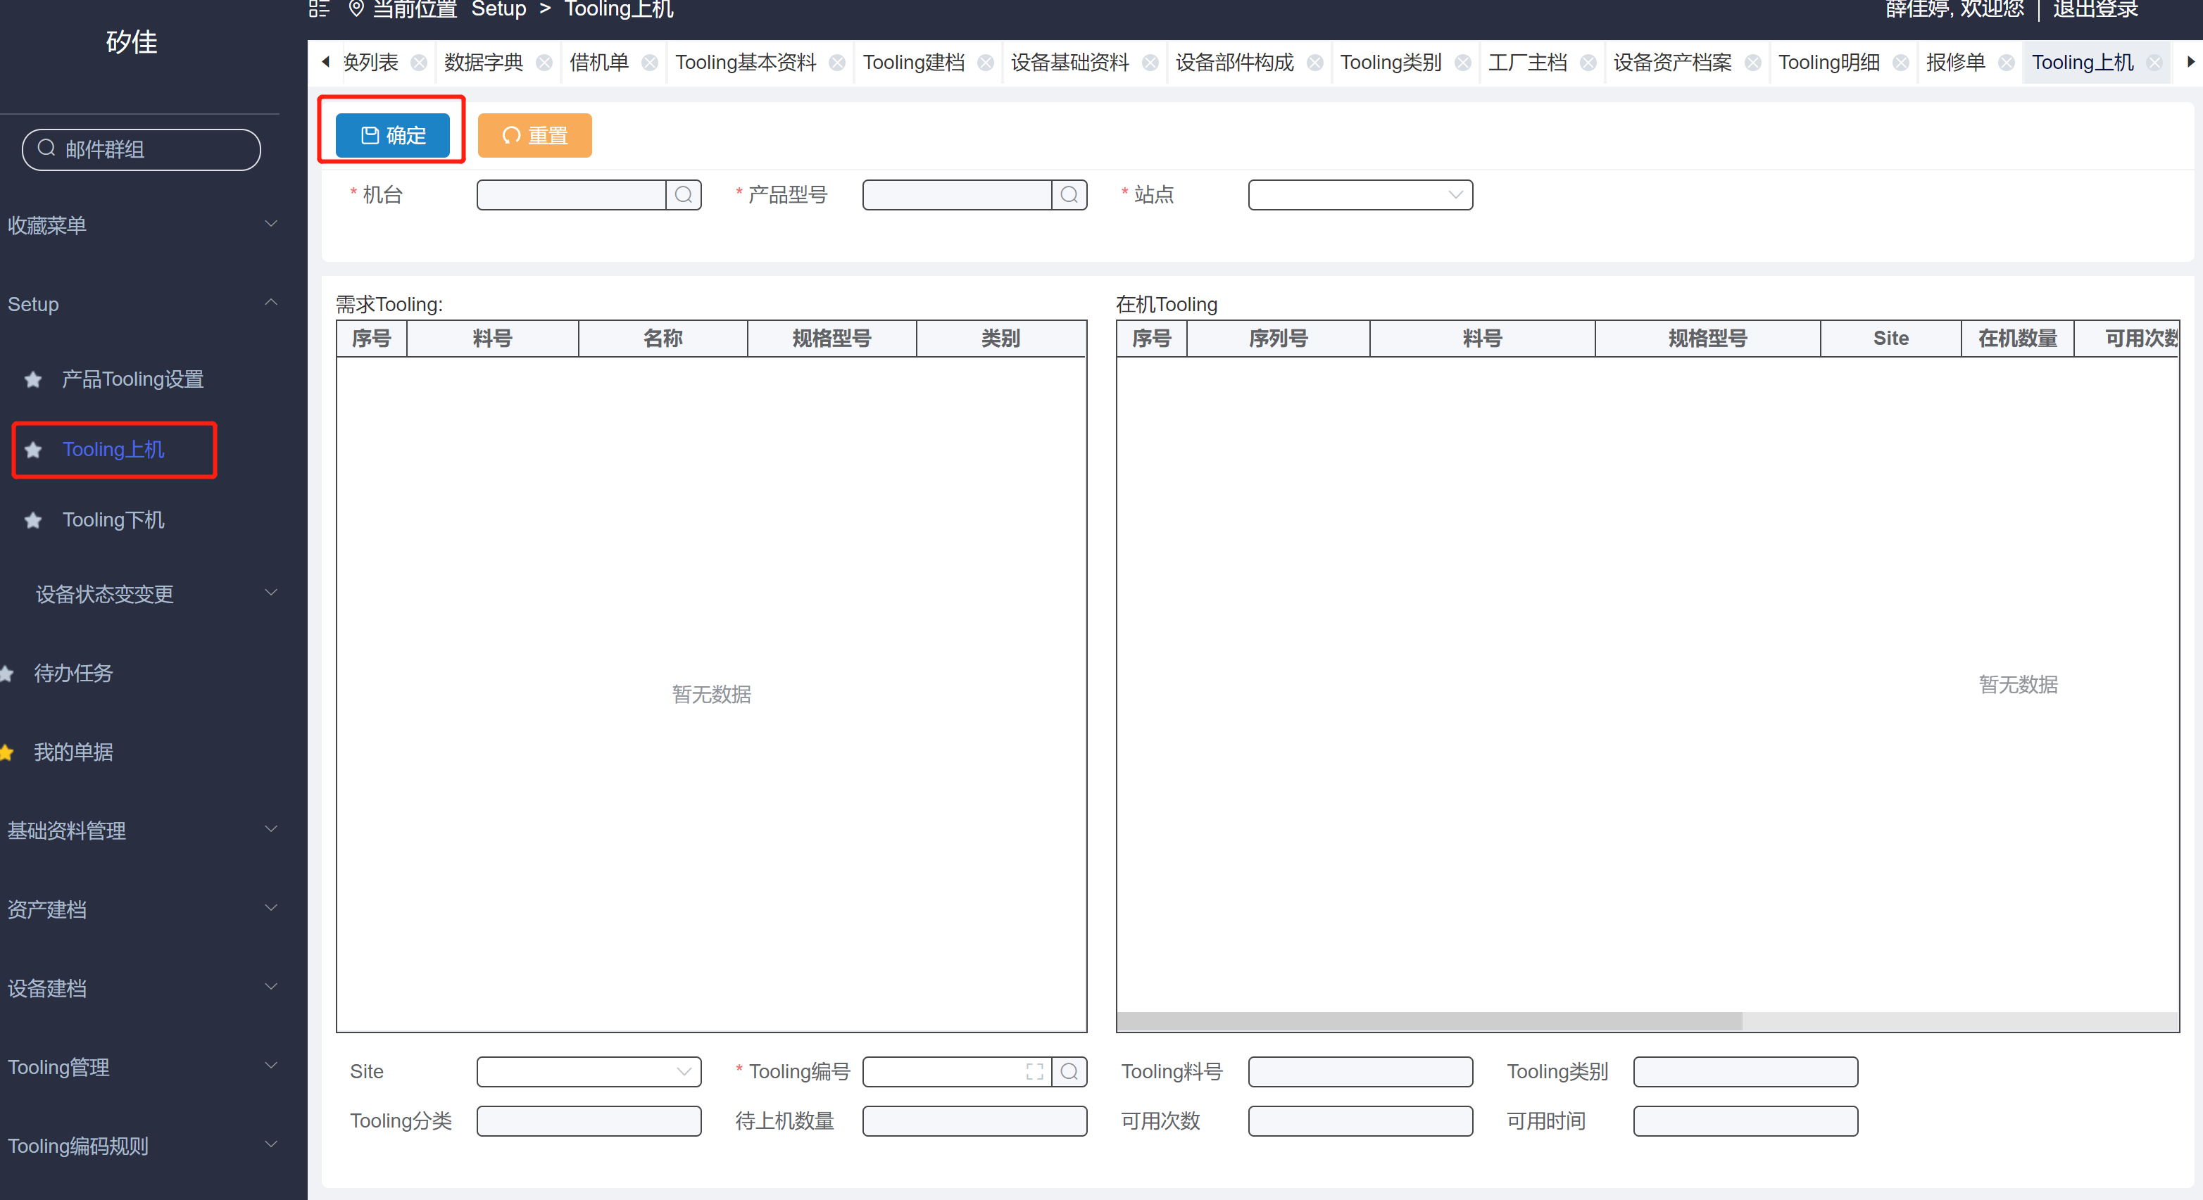

 |  |  |  |  |  |  |  |  | [画面2项目概述]
 |  |  |  |  |  |  |  |  | Tooling上机 确定时校验 tooling有效期是否过期，过期提示信息。

Tooling 累计次数优化
详细功能设计 |  |  | 设计说明书 | 创建日期 | 2022-06-28 | 创建者 | 李可可
项目 |  | EMS |  | 修改日期 | 2022-06-28 | 修改者 | 李可可
模块 |  | 叫修功能、邮件提醒 |  | Ver. | 1.0
功能 |  | 叫修功能 | 0
功能说明

[目录]
 | 1 画面概况
 | 2 画面项目概述
 | 3 画面处理概述
 | 3.1 处理流程
 | 3.2 处理说明 |  |  |  |  |  |  | [画面处理概述]--开会确认讨论

[画面概况]

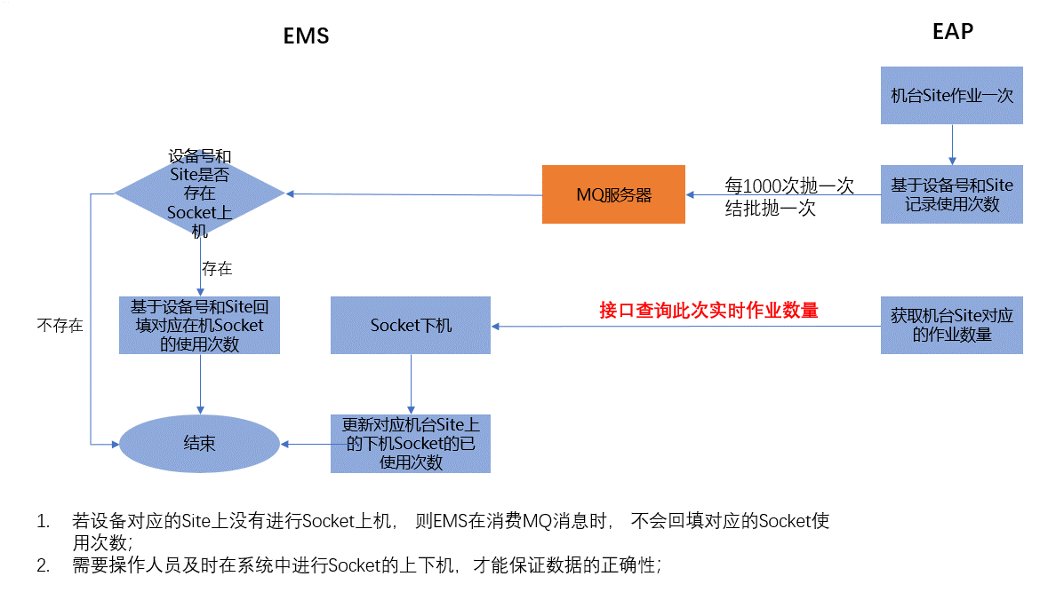
 |  |  |  |  |  |  |  |  | 页面说明：Socket使用次数计算逻辑调整

 |  |  |  |  |  |  |  |  | 1，使用中1000次抛给MQ服务器
 |  |  |  |  |  |  |  |  | 2，结批时抛给MQ
 |  |  |  |  |  |  |  |  | 3, 下机时 获取机台对应的作业数量
 |  |  |  |  |  |  |  |  | 4，重置次数获取EAP数量（清空EAP数量）

维修看板
详细功能设计 |  |  | 设计说明书 | 创建日期 | 2022-06-28 | 创建者 |  | 李可可
项目 |  | EMS |  | 修改日期 | 2022-06-28 | 修改者 |  | 李可可
模块 |  | 叫修功能、邮件提醒 |  | Ver. | 1.0
功能 |  | 叫修功能 | 0
功能说明

[目录]
 | 1 画面概况
 | 2 画面项目概述
 | 3 画面处理概述
 | 3.1 处理流程
 | 3.2 处理说明 |  |  |  |  |  |  |  | [画面处理概述]--与张翔确认 7/5

[画面概况]

 |  |  |  |  |  |  | 报修单号 |  |  | 取值：
 |  |  |  |  |  |  |  |  |  | 机台位置：取值机台档案的车间
 |  |  |  |  |  |  |  |  |  | 设备编码：设备编码
 |  |  |  |  |  |  |  |  |  | 规格型号：设备建档：设备规格型号
 |  |  |  |  |  |  |  |  |  | 报修原因：报修单报修原因
 |  |  |  |  |  |  |  |  |  | 状态：单据状态（过滤已结案和已撤销）
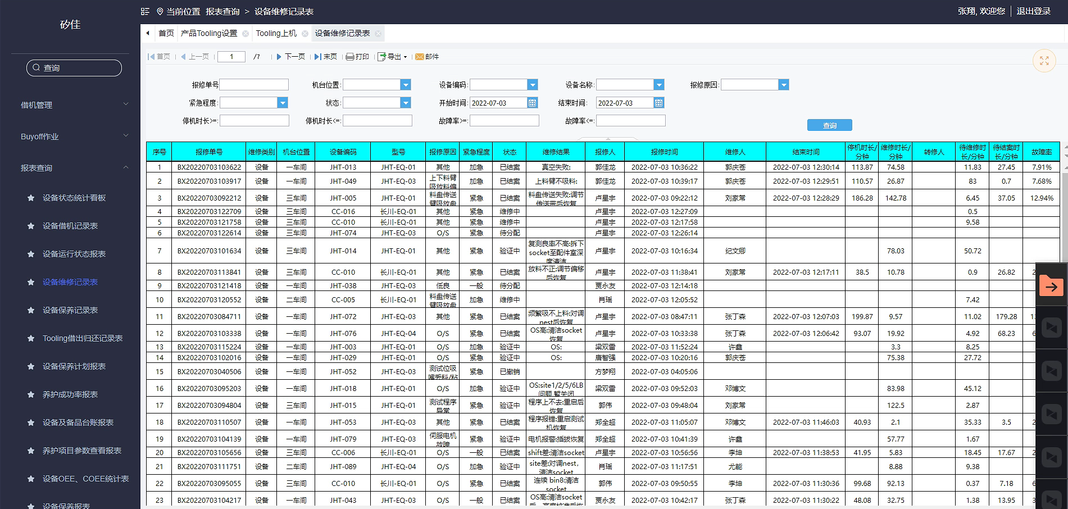
 |  |  |  |  |  |  |  |  |  | 维修时长/待维修时长/：时间计算逻辑同设备维修记录表
 |  |  |  |  |  |  |  |  |  | 待结案时长：NOW()-维修完成时间
 |  |  |  |  |  |  |  |  |  | 停机时长：NOW( )-报修时间
 |  |  |  |  |  |  |  |  |  | 报修人：单据中报修人
 |  |  |  |  |  |  |  |  |  | 报修时间：单据报修时间(展示格式：与设备维修记录表时间一致)

 |  |  |  |  |  |  |  |  |  | 颜色展示：
 |  |  |  |  |  |  |  |  |  | 维修等待时间大于2H 此条字体显示黄色、大于4H 字体显示红色

 |  |  |  |  |  |  |  |  |  | 看板展示：上下滚动（轮播）
 |  |  |  |  |  |  |  |  |  | 按时间倒叙排序

